画面遷移図 ARアプリ
■ ARアプリ (iPhone版、Android版)

 | 1層 | 2層

スプラッシュ

ホーム
バーコード リーダー

AR用カメラ

チュートリアル (製品サイト)

AP 001
画面概要

 | AP 001 ホーム画面

 | 概要説明
 | アプリのホーム画面。 アルバムIDボタンをクリックするとモーダル ダイアログが開き、アルバムIDの入力欄を表示する。手入力したアルバムIDをサーバへ送信し、対応するアルバムのマーカーを取得する。

画面項目一覧・レイアウト

 | # | 項目名 | 項目説明 | リンク・フォーム要素
 | 1 | アプリ名 | アプリ名 | --
 | 2 | チュートリアル | 既定のブラウザで、卒ARuサービスサイトのチュートリアルページを開く。 | リンクボタン
 | 3 | アルバムID | ポップアップを開き、アルバムIDを手入力する。 | モーダル ダイアログ
 | 4 | スキャン | スキャンカメラを起動する。 | リンクボタン
 | 5 | かざす | AR用カメラを起動する。 | リンクボタン
 | 6 | アルバムID入力 モーダル ダイアログ | アルバムIDを入力 | テキストフィールド

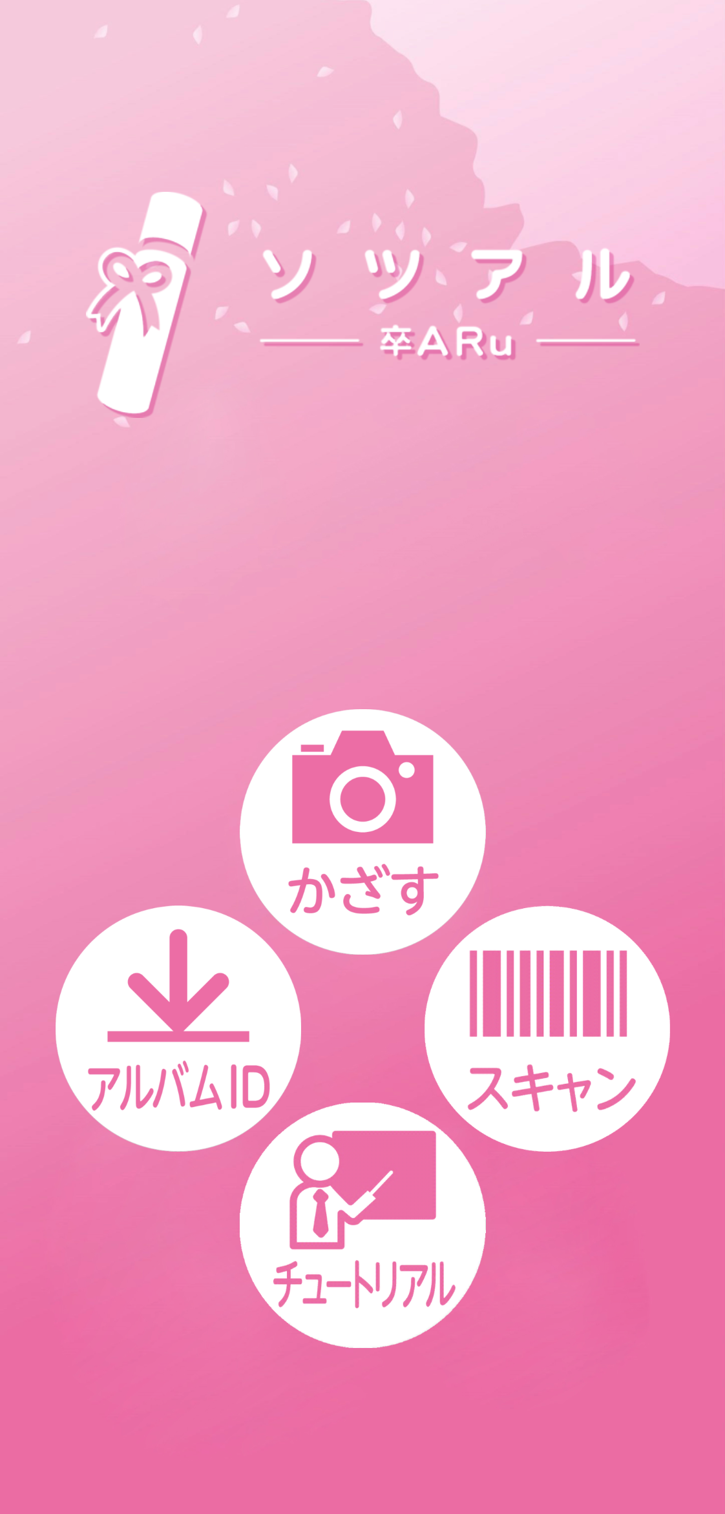

①

⑤
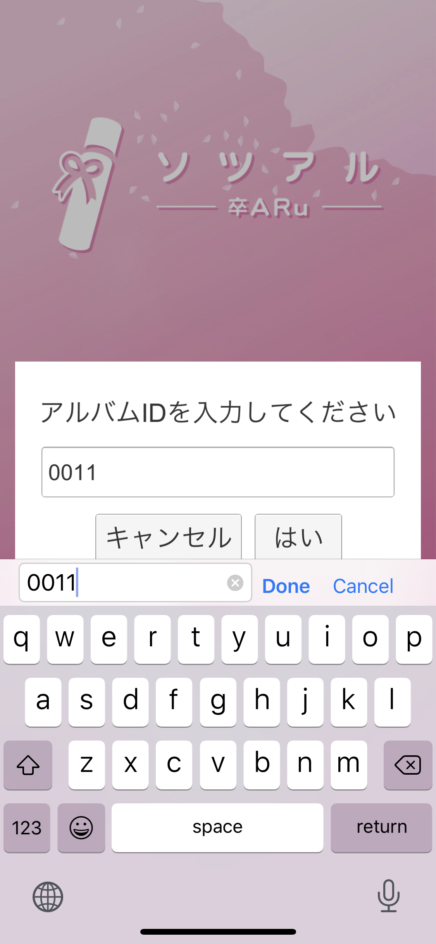

③
④

②

⑥ ポップアップ

状態一覧

 | # | 変数名 | 変数説明 | 初期値
 | 1 | アルバムID | ・選択しているアルバムのID。 ・アプリをインストール直後の初期値はサンプル用のアルバムIDを設定済み。 ・手入力またはバーコードリーダーで読み取り、アルバムID （詳細設計） ・Unityの「PlayerPrefs」機能を用いてデバイスの保存領域に書き込みを行う。 そのため、アプリを削除してもデバイスにアルバムIDは残る。 | 100014
 | 2 | マーカー画像 | ・アプリで読み取ったアルバムIDに合致するマーカー画像。 （詳細設計） ・Unityの「PlayerPrefs」機能を用いてデバイスの保存領域に書き込みを行う。 そのため、アプリを削除してもデバイスにアルバムIDは残る。

 | 状態フロー図
トリガー : 画面遷移時
トリガー : アルバムID入力ダイアログで値を入力時

① チュートリアル／前回のアルバムのマーカー画像保持
アルバムID : 初期値／前回入力値
マーカー画像 : チュートリアル／前回のアルバム
② 指定したアルバムのマーカー画像保持
アルバムID : 入力値
マーカー画像 : 指定のアルバム
AR用カメラ起動

トリガー: AR用カメラ起動ボタン押下

トリガー: 操作のない状態で時間経過
(Android OS) バックグラウンド

処理一覧

 | # | 処理名 | 処理説明 | トリガー
 | 1 | アルバムID送信 | ・手入力したアルバムIDの形式に合致すると、WebAPIをコールし、サーバからアルバムIDに登録済みのマーカー画像を取得する。 ・アルバムIDを入力すると、AR用カメラを起動する。 | 「はい」ボタンの押下
 | 2 | 戻る | ・ホーム画面へ戻る。 | 「キャンセル」ボタンの押下

 | 画面起点の処理フロー図

Menu:
Input Album ID ※ visible when saved albumid
Android: Back
start camera for AR
End

2. Input AlbumID

Open Input dialog

Is data changed ?
no
yes

load xml, dat

 |  | *画面初期表示時に、アルバムIDをもっていると自動でマーカーを取得しにいく？
 |  | 取りに行かないと、アルバムIDの初期値を設定していてもインストール直後にチュートリアルの動画は再生されないので

